Defectos
Grupo a testear: 5
Id Caso de Prueba | Descripción | Pasos para reproducir | Severidad
1, 13 | No redirige a Mercado Pago | 1. Iniciar sesión como visitante. 2. Ingresar fecha de visita valida. 3. Ingresar cantidad de entradas valida. 4. Ingresar edad de los visitantes en rango valido. 5. Seleccionar tipo de pase. 6. Seleccionar forma de pago = Tarjeta de crédito. 7. Confirmar compra. | Grave
1, 13, 14 | No envia el mail de confirmación | 1. Iniciar sesión como visitante. 2. Ingresar fecha de visita valida. 3. Ingresar cantidad de entradas valida. 4. Ingresar edad de los visitantes en rango valido. 5. Seleccionar tipo de pase. 6. Seleccionar forma de pago. 7. Confirmar compra. | Grave
3, 8 | Mejorar la forma de comunicar cuando la fecha no es correcta. Aunque la compra no se realiza, el boton de comprar sigue activo, deberia bloquearse. Ademas si se quiere confirmar la compra deberia resaltarse el valor que esta erroneo. |  | Cosmetico
13 | Mensaje de confirmacion esta mal cargado, las entradas cargadas con el tipo VIP no muestran el precio, tampoco aparece el total bien cargado. | 1. Iniciar sesión como visitante. 2. Ingresar fecha de visita = 11/11/2025. 3. Ingresar cantidad de entradas = 2. 4. Ingresar edad de visitantes = 54, 8. 5. Seleccionar tipo de pase = VIP. 6. Seleccionar forma de pago = Efectivo. 7. Confirmar compra. | Grave
 | 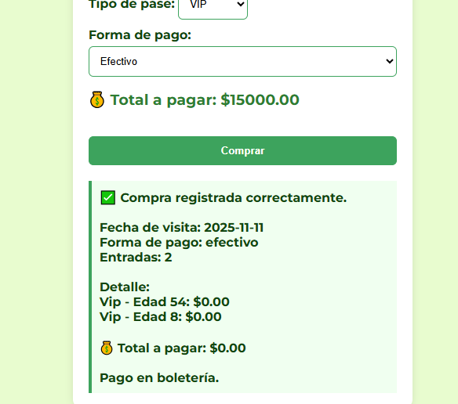
1,2,3,4,6,7,8,9,10,12,13,14 | Fallo de Seguridad: El sistema permite completar una compra sin que el usuario esté logueado. | 1. Ingresar a la pantalla de compra sin estar logueado. 2. Rellenar todos los campos válidos. 3. Presionar el botón "Comprar". | Grave

